Sheet1
数据的概念
 | K(kilo)=10^3 千(thousand)
 | M(mega)=10^6 兆(百万million)
 | G(giga)=10^9 吉(千兆,十亿billion)
 | T(tera)=10^12 万亿trillion

 | 1KB=1024b | (网络中一般以1000来计算)
 | 1MB =1024KB

 | bit叫做位(比特)
 | Byte叫做字节
 | Mbit/s的含义是兆比特每秒
 | MB/s的含义是兆字节每秒
 | 1Mbps=1M bit per secend=1Mbit/s=0.125Mbyte per secend=0.125MB/s

 | USB2.0 => High speed: 480Mbps(60MB/s)
 | USB3.0 => Super speed: 4.8GMbps(600MB/s)
 | Date rate(数字信道数据传输的速率、比特率。如100M以太网的传输速率为100Mbps)
 | Bandwidth(单位时间内从网络中的某一点到另一点所能通过的最高比特率(bps),表示网络的通信线路所能传送数据的能力)
 | MSS (Maximum Segment Size) 最大报文段长度,用于在TCP连接建立时，收发双发协商通信时每一个报文段所能承载的最大数据长度。
 | MTU(Maximum Transmission Unit)最大传输单元，是指一种通信协议的某一层上面所能通过的最大数据包大小（以字节为单位）。最大传输单元这个参数通常与通信接口有关（网络接口卡、串口等）。

TCP模式
TCP（Transmission Control Protocol 传输控制协议）是一种面向连接的、可靠的、基于字节流的传输层通信协议。
1.测试网络带宽；
2.报告MSS（最大报文段长度）、MTU（最大传输单元）的大小，在Windows上不支持；-m参数
3.支持通过套接字缓冲区修改TCP窗口大小；-w参数
4.支持多线程并发；

服务器： | iperf -s

 | iperf -c 192.168.1.122 -t 60
 | 在tcp模式下，客户端到服务器192.168.1.122上传带宽测试，测试时间为60秒。

客户端：
 | iperf -c 192.168.1.122 -P 30 -t 60
 | 客户端同时向服务器端发起30个连接线程。

 | iperf -c 192.168.1.122 -d -t 60
 | 进行上下行带宽测试。

UDP模式(带宽测试一般采用此模式)
UDP(User Datagram Protocol用户数据报协议)
特点：网络质量令人十分不满意的环境下，UDP协议数据包丢失会比较严重，资源消耗小，处理速度快的优点
所以通常音频、视频和普通数据在传送时使用UDP较多，因为它们即使偶尔丢失一两个数据包，也不会对接收结果产生太大影响。
1.客户端可创建指定大小的带宽流。
2.统计数据包丢失、延迟抖动率等信息。

服务器端： | iperf -s -u -i 1

客户端：
 | iperf -c 192.168.1.122 -u -b 100M -t 60
 | 在UDP模式下，以100Mbps速率发送数据，客户端到服务器（192.168.1.122）上传带宽测试，测试时间为60秒

 | iperf -c 192.168.1.122 -u -b 100M -t 60 -d
 | 以100M为数据发送速率，进行上下行带宽测试。
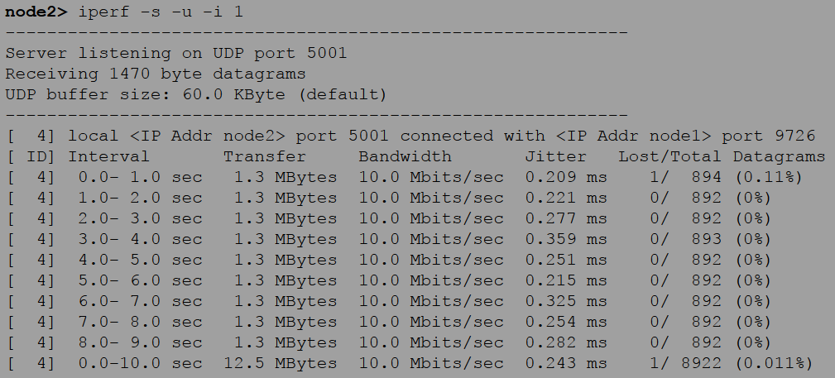
服务器端参数

时间间隔
接收总数据量
最大带宽
时延抖动
丢包
总共接收的包

丢包率

客户端参数

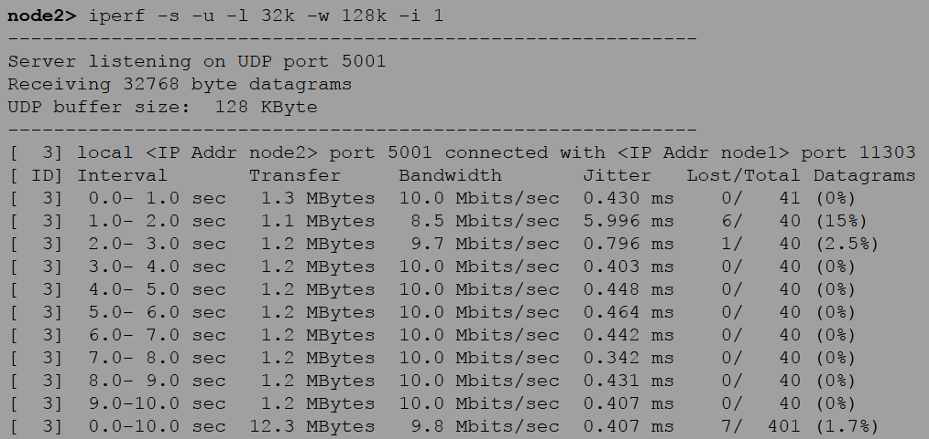

网线直连
PC
PC
 |  |  | 点对点(两个千兆口)

PC
PC

5G
 |  |  | 连接路由器(5G对5G)
5G

Router

PC
PC
 |  |  | 连路由器(千兆对5G)

网线
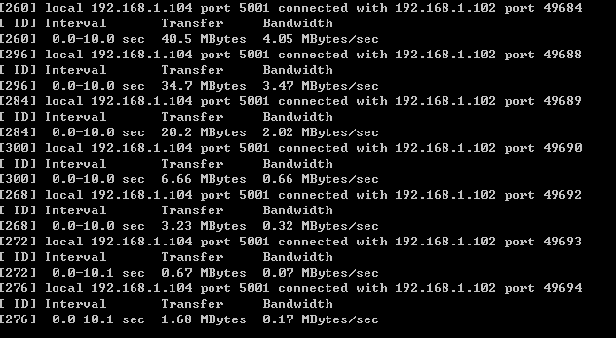
5G

Router

10M/100M/1000M4个LAN
1000M
wan
5G
2.4G
800M
1733M
无线并发总带宽2533M
420
10M/100M*4
LAN
100M
wan
5G
2.4G
450M
867M
无线并发总带宽1317M
190

5G
2.4G
300M
867M
无线并发1167M
265
4.8Gbps/480M
USB3.0/USB2.0

Sheet2
客户端与服务器端选项
命令行选项 | 环境变量选项 | 描述
-f, --format [bkmaBKMA] | $IPERF_FORMAT | 格式化带宽数输出。支持的格式有：
 |  | 'b' = bits/sec 'B' = Bytes/sec
 |  | 'k' = Kbits/sec 'K' = KBytes/sec
 |  | 'm' = Mbits/sec 'M' = MBytes/sec
 |  | 'g' = Gbits/sec 'G' = GBytes/sec
 |  | 'a' = adaptive bits/sec 'A' = adaptive Bytes/sec
 |  | 自适应格式是kilo-和mega-二者之一。除了带宽之外的字段都输出为字节，除非指定输出的格式，默认的参数是a。
 |  | 注意：在计算字节byte时，Kilo = 1024， Mega = 1024^2，Giga = 1024^3。通常，在网络中，Kilo = 1000， Mega = 1000^2， and Giga = 1000^3，所以，Iperf也按此来计算比特（位）。如果这些困扰了你，那么请使用-f b参数，然后亲自计算一下。
-i, --interval # | $IPERF_INTERVAL | 设置每次报告之间的时间间隔，单位为秒。如果设置为非零值，就会按照此时间间隔输出测试报告。默认值为零。
-l, --len #[KM] | $IPERF_LEN | 设置读写缓冲区的长度。 TCP方式默认为8KB UDP方式默认为1470字节。
-w, --window #[KM] | $TCP_WINDOW_SIZE | 设置套接字缓冲区为指定大小。 对于TCP方式，此设置为TCP窗口大小。 对于UDP方式，此设置为接受UDP数据包的缓冲区大小，限制可以接受数据包的最大值。
-m, --print_mss | $IPERF_PRINT_MSS | 输出TCP MSS值（通过TCP_MAXSEG支持）。MSS值一般比MTU值小40字节。通常情况
-p, --port # | $IPERF_PORT | 设置端口，与服务器端的监听端口一致。默认是5001端口，与ttcp的一样。
-B, --bind host | $IPERF_BIND | 绑定到主机的多个地址中的一个。对于客户端来说，这个参数设置了出栈接口。对于服务器端来说，这个参数设置入栈接口。这个参数只用于具有多网络接口的主机。在Iperf的UDP模式下，此参数用于绑定和加入一个多播组。使用范围在224.0.0.0至239.255.255.255的多播地址。参考-T参数。
-C, --compatibility | $IPERF_COMPAT | 与低版本的Iperf使用时，可以使用兼容模式。不需要两端同时使用兼容模式，但是强烈推荐两端同时使用兼容模式。某些情况下，使用某些数据流可以引起1.7版本的服务器端崩溃或引起非预期的连接尝试。
-M, --mss #[KM} | $IPERF_MSS | 通过TCP_MAXSEG选项尝试设置TCP最大信息段的值。MSS值的大小通常是TCP/IP头减去40字节。在以太网中，MSS值 为1460字节（MTU1500字节）。许多操作系统不支持此选项。
-N, --nodelay | $IPERF_NODELAY | 设置TCP无延迟选项，禁用Nagle's运算法则。通常情况此选项对于交互程序，例如telnet，是禁用的。
-V (from v1.6 or higher) |  | 绑定一个IPv6地址。
 |  | 服务端：$ iperf -s –V
 |  | 客户端：$ iperf -c <Server IPv6 Address> -V
 |  | 注意：在1.6.3或更高版本中，指定IPv6地址不需要使用-B参数绑定，在1.6之前的版本则需要。在大多数操作系统中，将响应IPv4客户端映射的IPv4地址。

服务器端专用选项
-s, --server | $IPERF_SERVER | Iperf服务器模式
-u, --udp | $IPERF_UDP | 使用UDP方式而不是TCP方式。
-D (v1.2或更高版本) |  | Unix平台下Iperf作为后台守护进程运行。在Win32平台下，Iperf将作为服务运行。
-R(v1.2或更高版本，仅用于Windows) |  | 卸载Iperf服务（如果它在运行）。
-o(v1.2或更高版本，仅用于Windows) |  | 重定向输出到指定文件
-c, --client host | $IPERF_CLIENT | 如果Iperf运行在服务器模式，并且用-c参数指定一个主机，那么Iperf将只接受指定主机的连接。此参数不能工作于UDP模式。
-P, --parallel # | $IPERF_PARALLEL | 服务器关闭之前保持的连接数。默认是0，这意味着永远接受连接。

客户端专用选项
-b, --bandwidth #[KM] | $IPERF_BANDWIDTH | UDP模式使用的带宽，单位bits/sec。此选项与-u选项相关。默认值是1 Mbit/sec。
-u, --udp | $IPERF_UDP | 使用UDP方式而不是TCP方式。参看-b选项。
-c, --client host | $IPERF_CLIENT | 运行Iperf的客户端模式，连接到指定的Iperf服务器端。
-d, -L 双向测试模式(全双工)，客户端与服务端建立双向连接，并相互发送数据进行测试
-r, -L 交易模式(半双工)，在客户端到服务端的测试结束后，执行服务端到客户端的测试
-d, --dualtest | $IPERF_DUALTEST | 运行双测试模式。这将使服务器端反向连接到客户端，使用-L 参数中指定的端口（或默认使用客户端连接到服务器端的端口）。这些在操作的同时就立即完成了。如果你想要一个交互的测试，请尝试-r参数。
-r, --tradeoff | $IPERF_TRADEOFF | 往复测试模式。当客户端到服务器端的测试结束时，服务器端通过-l选项指定的端口（或默认为客户端连接到服务器端的端口），反向连接至客户端。当客户端连接终止时，反向连接随即开始。如果需要同时进行双向测试，请尝试-d参数。
-L, --listenport # | $IPERF_LISTENPORT | 指定服务端反向连接到客户端时使用的端口。默认使用客户端连接至服务端的端口。
-n, --num #[KM] | $IPERF_NUM | 设置测试所发送的数据总量,覆盖-t选项。通常情况，Iperf按照10秒钟发送数据。-n参数跨越此限制，按照指定次数发送指定长度的数据，而不论该操作耗费多少时间。参考-l与-t选项。
-t, --time # | $IPERF_TIME | 设置传输的总时间。Iperf在指定的时间内，重复的发送指定长度的数据包。默认是10秒钟。参考-l与-n选项。
-P, --parallel # | $IPERF_PARALLEL | 线程数。指定客户端与服务端之间使用的线程数。默认是1线程。需要客户端与服务器端同时使用此参数。
-S, --tos # | $IPERF_TOS | 出栈数据包的服务类型。许多路由器忽略TOS字段。你可以指定这个值，使用以“0x”开始的16进制数，或以“0”开始的8进制数或10进制数。
 |  | 例如，16进制'0x10' = 8进制'020' = 十进制'16'。TOS值1349就是：
 |  | IPTOS_LOWDELAY minimize delay 0x10
 |  | IPTOS_THROUGHPUT maximize throughput 0x08
 |  | IPTOS_RELIABILITY maximize reliability 0x04
 |  | IPTOS_LOWCOST minimize cost 0x02
-T, --ttl # | $IPERF_TTL | 出栈多播数据包的TTL值。这本质上就是数据通过路由器的跳数。默认是1，链接本地。
-F (from v1.2 or higher) |  | 使用特定的数据流测量带宽，例如指定的文件。
 |  | $ iperf -c <server address> -F <file-name>
-I (from v1.2 or higher) |  | 与-F一样，由标准输入输出文件输入数据。

杂项
-h, --help |  | 显示命令行参考并退出 。
-v, --version |  | 显示版本信息和编译信息并退出。

